GRS-AZUL
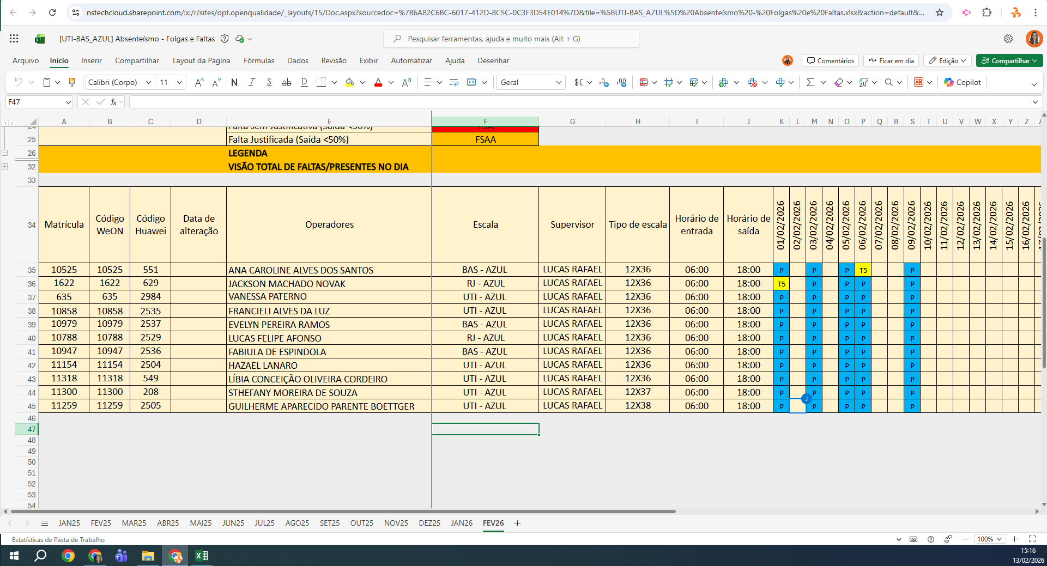
MATRICULA | ID WEON | ID HUAWEI | NOME | STATUS | TURNO / OPERAÇÃO | SUPERVISOR | SETOR | OBS | OPERACIONAL | OPERACIONAL | STATUS | QTD
10525 | 10525 | 551 | ANA CAROLINE ALVES DOS SANTOS | ATIVO | BAS - AZUL | Josiane Ceccon | BAS |  | OK | OK | ATIVO | 9
1622 | 1622 | 629 | JACKSON MACHADO NOVAK | ATIVO | RJ - AZUL | Josiane Ceccon | UTI (RJ) |  | OK | OK | INATIVO | 1
635 | 635 | 2984 | VANESSA PATERNO | ATIVO | UTI - AZUL | Josiane Ceccon | UTI |  | OK | OK | Total Geral | 10
10858 | 10858 | 2535 | FRANCIELI ALVES DA LUZ | ATIVO | UTI - AZUL | Josiane Ceccon | UTI |  | OK | OK
10979 | 10979 | 2537 | EVELYN PEREIRA RAMOS | ATIVO | BAS - AZUL | Josiane Ceccon | BAS |  | OK | OK
10947 | 10947 | 2536 | FABIULA DE ESPINDOLA | ATIVO | BAS - AZUL | Josiane Ceccon | BAS |  | OK | OK
11154 | 11154 | 2504 | HAZAEL LANARO | ATIVO | UTI - AZUL | Josiane Ceccon | UTI |  | OK | OK
11318 | 11318 | 549 | LÍBIA CONCEIÇÃO OLIVEIRA CORDEIRO | ATIVO | UTI - AZUL | Josiane Ceccon | UTI |  | OK | OK
11300 | 11300 | 208 | STHEFANY MOREIRA DE SOUZA | ATIVO | UTI - AZUL | Josiane Ceccon | UTI |  | OK | OK
11259 | 11259 | 2505 | GUILHERME APARECIDO PARENTE BOETTGER | INATIVO | UTI - AZUL | Josiane Ceccon | UTI | FÉRIAS | FÉRIAS | FÉRIAS
 |  |  |  |  |  |  |  |  | 0 | 0

